注意事項等
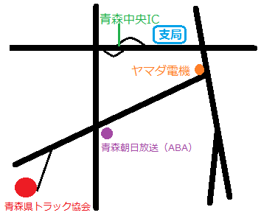
令和５年度整備管理者選任前研修の注意事項等

１．研修日時
 | 令和５年９月２９日（金）１３：３０～１５：４５
 | ※ 受付は１３：００からとなります。

２．受講料及び研修資料
 | 受講料は無料です。
 | 整備管理者選任前研修資料の冊子配付は行いません。 研修資料については、事前に以下ＵＲＬからダウンロードしたものを印刷して持参いただくか、受講者自身のスマートフォン・タブレット等で資料を見ながら受講いただくようお願いします。 研修資料URL：
 | https://wwwtb.mlit.go.jp/tohoku/am/seibi/seibikanri/se-seikan-sennninnmae-kennsyuushiryou.pdf

３．当日持参するもの
 | ①受講可能通知メールに添付してある受講票をプリントアウトしたもの
 | ②身分証明書（受付時に本人確認を行います。）
 | ③筆記用具
 | ④整備管理者選任前研修資料

４．会場
 | 公益社団法人青森県トラック協会研修センター ２階大研修室
 | 青森県青森市大字荒川字品川１１１－３
 | ０１７－７２９－２０００

